Sheet1
Hà Nội, ngày 31 tháng 03 năm 2024
BẢNG BÁO GIÁ THIẾT BỊ VỆ SINH & THIẾT BỊ BẾP
Kính gửi:Cô Kiều ĐT: 0984076897 Email:
Địa chỉ công trình:
Người gửi: Vũ Thị Hương/SDDT:0967666025
Công Ty Cổ Phần KIDOASA xin chân thành cảm ơn Quý khách hàng đã quan tâm đến sản phẩm của Công ty Chúng Tôi cung cấp và xin gửi báo giá tốt nhất đến Quý khách hàng như sau:

TT | Mã sản phẩm | Hình ảnh | Mô tả sản phẩm | ĐVT | SL | Giá bán | Giá KM | Thành Tiền | Thương hiệu | Xuất xứ | Ghi chú
1 | MS188VKT8#XW/T53P100VR | 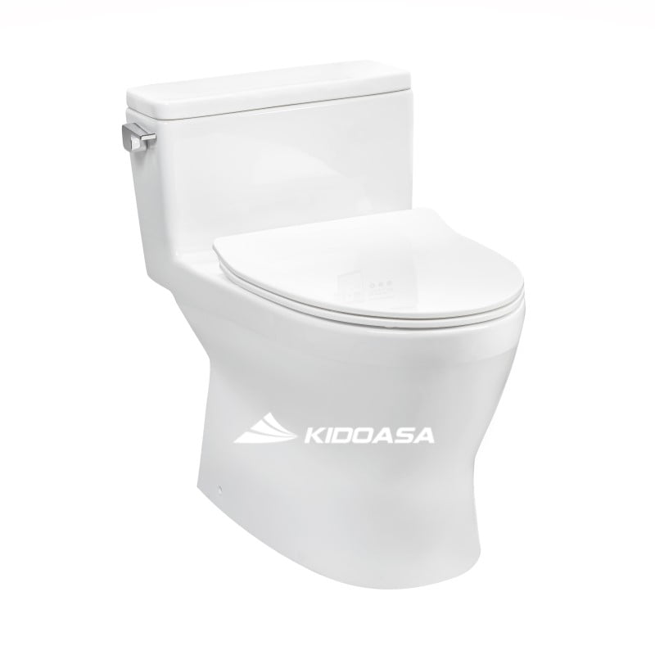 | Bồn cầu 1 khối TOTO MS188VKT8#XW/T53P100VR nắp đóng êm | Bộ | 6 | 18,135,000 | 11,950,000 | 71,700,000 | TOTO | Việt Nam - Thái Lan
2 | TVCF201 | 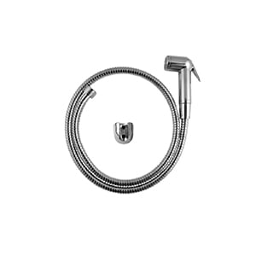 | Vòi xịt TOTO TVCF201 | Bộ | 5 | 960,000 | 864,000 | 4,320,000 | TOTO | Trung Quốc
 | Tổng cộng tiền/ đơn hàng: |  |  |  |  |  |  | 76,020,000
(Bằng chữ:: )
Ghi chú:
 | 1/ Đơn giá | : Vnđ, đã bao gồm thuế VAT và các loại thuế theo luật định, không bao gồm chi phí lắp đặt.
 | 2/ Thanh toán | : Thanh toán 30% giá trị đặt hàng - Thanh toán 70% giá trị ngay khi giao hàng.
 | 3/ Giao hàng | : Tại chân công trình, Thời gian giao hàng theo tiến độ thực hiện trên bảng báo giá.
 | 4/ Đóng gói | : Theo tiêu chuẩn hiện hành của hãng sản xuất.
 | 5/ Chất lượng | : Hàng mới 100%, theo tiêu chuẩn của hãng sản xuất.
 | 6/ Bảo hành | : Bảo hành chính hãng theo quy định của nhà sản xuất, thời gian kể từ ngày giao hàng.
 | 7/Đổi trả | :Đổi trả hàng trong vòng 30 ngày, hàng không bị móp méo cong vênh, không bị biến đổi hình dạng so với ban đầu
 | 8/ Hiệu lực | : Báo giá có hiệu lực trong vòng 30 ngày kể từ ngày báo giá. Hết hiệu lực báo giá Quý khách liên hệ lại để có giá tốt nhất
Thông tin công ty Cổ Phần Kidoasa- Tài khoản số: 363618888 - Mở tại Ngân hàng: Ngân hàng ACB – Phòng giao dịch Trần Duy Hưng - Mã số thuế: 0107772520

Rất mong nhận được sự hợp tác của Quý khách hàng!
Nơi gửi:
 | * Như trên.
 | * Lưu VP

